E1 - Primal
Variables | X1 | X2 | X3
Variables a encontrar | 2.1707317073 | 1.2195121951 | 1.512195122
Restricciones |  |  |  | Recursos Utilizados | Desigualdad | Recursos Disponibles | Holgura
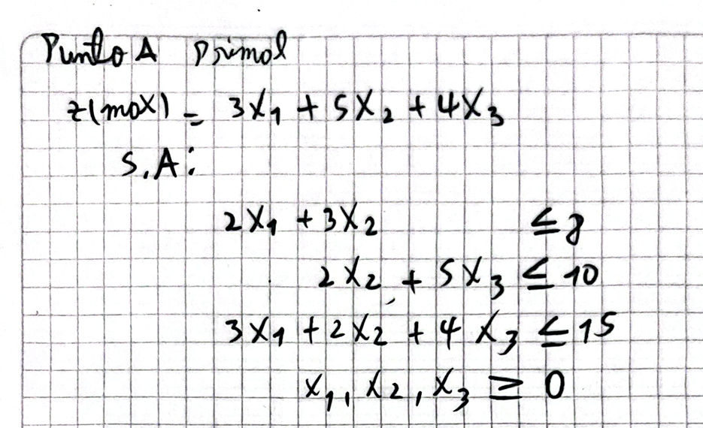
R1 | 2 | 3 | 0 | 8 | <= | 8 | 0
R2 | 0 | 2 | 5 | 10 | <= | 10 | 0
R3 | 3 | 2 | 4 | 15 | <= | 15 | 0
Coef f Objetivo | 3 | 5 | 4
Z(min/max) | 18.658536585

E1 - Dual
Variables | y1 | y2 | y3
Variables a encontrar | 1.0975609756 | 0.58536585366 | 0.26829268293
Restricciones |  |  |  | Recursos Utilizados | Desigualdad | Recursos Disponibles | Holgura
R1 | 2 | 0 | 3 | 3 |  | 3 | 0
R2 | 3 | 2 | 2 | 5 |  | 5 | 0
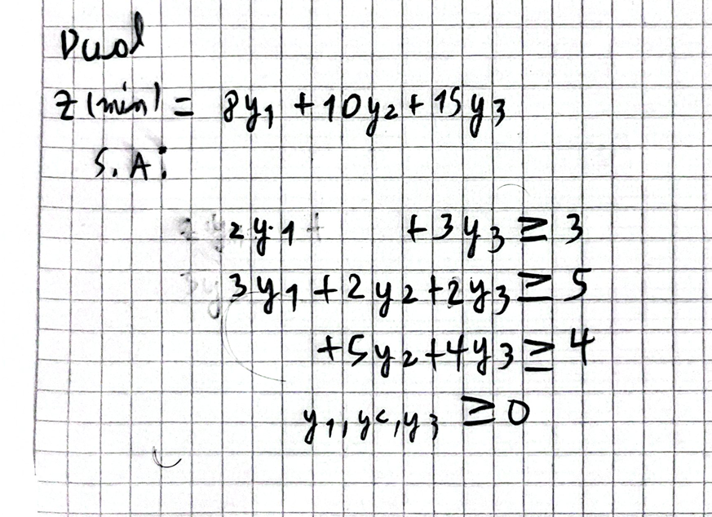
R3 | 0 | 5 | 4 | 4 |  | 4 | 0
Coef f Objetivo | 8 | 10 | 15
Z(min/max) | 18.658536585

E2 - Primal
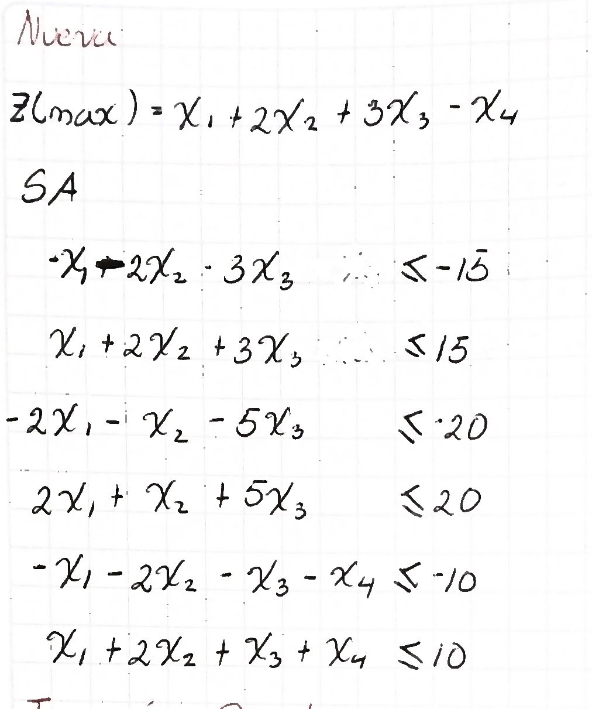
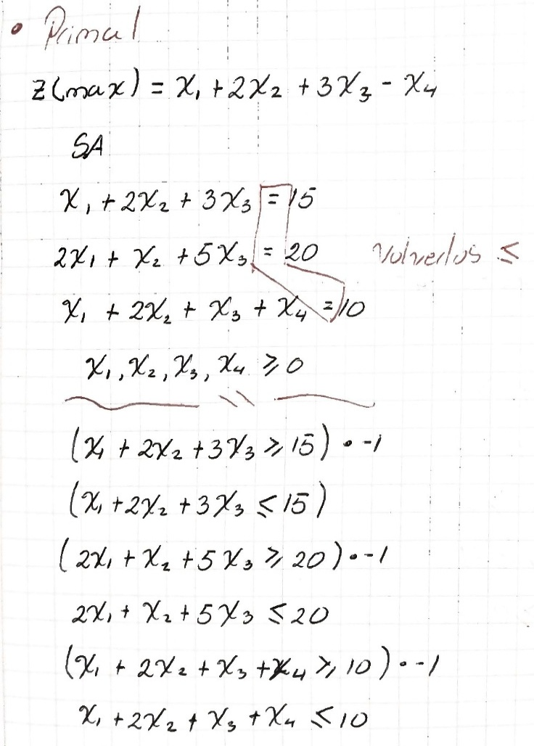
Variables | X1 | X2 | X3 | X4
Variables a encontrar | 2.5 | 2.5 | 2.5 | 0
Restricciones |  |  |  |  | Recursos Utilizados | Desigualdad | Recursos Disponibles | Holgura
R1 | 1 | 2 | 3 | 0 | 15 | "=" | 15 | 0
R2 | 2 | 1 | 5 | 0 | 20 | "=" | 20 | 0
R3 | 1 | 2 | 1 | 1 | 10 | "=" | 10 | 0
Coef f Objetivo | 1 | 2 | 3 | -1
Z(min/max) | 15

E2 - Dual
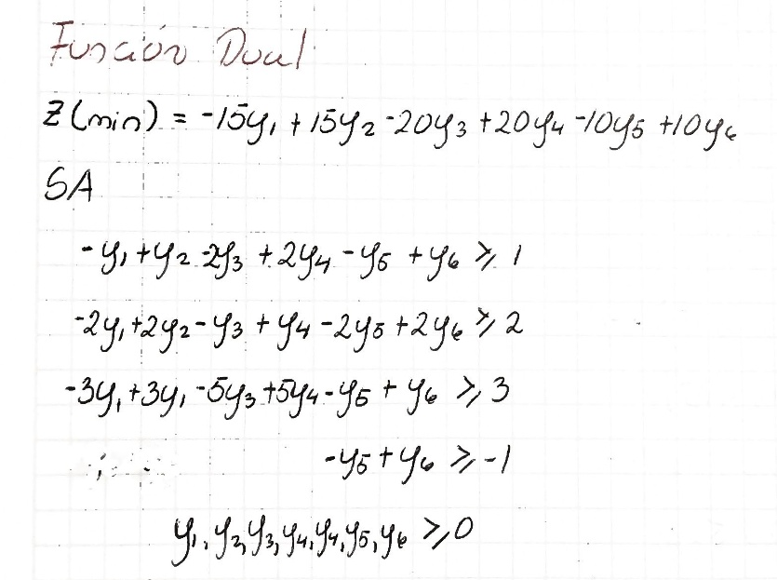
Variables | Y1 | Y2 | Y3 | Y4 | Y5 | Y6
Variables a encontrar | 0 | 1 | 0 | 0 | 0 | 0
Restricciones |  |  |  |  |  |  | Recursos Utilizados | Desigualdad | Recursos Disponibles | Holgura
R1 | -1 | 1 | -2 | 2 | -1 | 1 | 1 |  | 1 | 0
R2 | -2 | 2 | -1 | 1 | -2 | 2 | 2 |  | 2 | 0
R3 | -3 | 3 | -5 | 5 | -1 | 1 | 3 |  | 3 | 0
R4 | 0 | 0 | 0 | 0 | -1 | 1 | 0 |  | -1 | -1
Coef f Objetivo | -15 | 15 | -20 | 20 | -10 | 10
Z(min/max) | 15

E4 - Primal
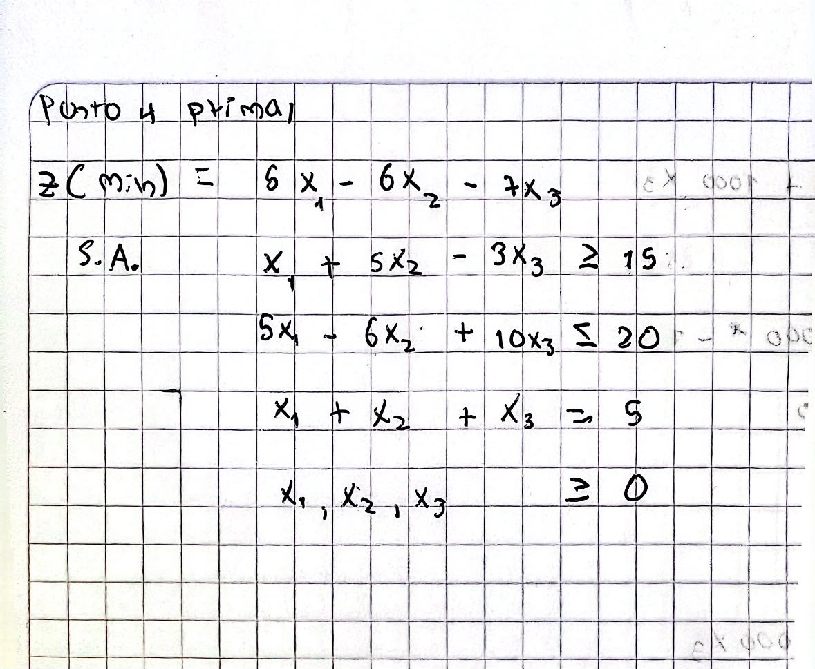
Variables | X1 | X2 | X3
Variables a encontrar | 0 | 3.75 | 1.25
Restricciones |  |  |  | Recursos Utilizados | Desigualdad | Recursos Disponibles | Holgura
R1 | 1 | 5 | -3 | 15 | >= | 15 | 0
R2 | 5 | -6 | 10 | -10 | <= | 20 | 30
R3 | 1 | 1 | 1 | 5 | = | 5 | 0
Coef f Objetivo | 5 | -6 | -7
Z(min/max) | -31.25

